Бланк заказа

 |  | Производственное задание на рамочные фасады
 |  |  |  |  |  |  |  | Заполненный бланк заказа отправьте на один из адресов:
Дата заказа: |  |  |  |  |  |  |  | e-mail: | j.ivanova@expolinedv.ru
Ф.И.О. заказчика: |  |  |  |  |  |  |  |  | n.vlasenko@expolinedv.ru
Компания: |  |  |  |  |  |  |  |  | a.zolotova@expolinedv.ru
Телефон: |  |  |  |  |  |  |  | Телефон: | 8 (423) 236-22-63

 | ВАЖНО! Техническая информация: |  |  |  |  |  |  |  |  |  | Текстура 1 (Т1) |  | Текстура 2 (Т2)
 | 1. Общие параметры: Ширина рамки фасада - 75мм, толщина рамки EGGER - 18мм, кромка 0,8мм; толщина рамки Sm'art - 19мм, кромка - 1мм |  |  |  |  | 3. Варианты расположения текстуры на вставке (кроме TSS Sm'art Urban и Nirvana):

 | 2. Размеры фасадов Все размеры деталей указываются с учетом кромки в мм. Размеры, мм: 177…1500 х 233…600 - Фасады меньше указанных размеров будут выполнены ввиде ящичных накладок (см. рисунок справа от таблицы) - Ящичная накладка выполняется полностью из материала-основы для рамы (18 или 19мм) - Фальш-панель - это прямой фасад из материала-основы (18/19мм), кромка по периметру. Текстура по высоте. - Фасады больше указанных размеров (177…1500 х 233…600) изготавливаются с дополнительным ребром жесткости (импостом). Расположение импоста (отступ от нижнего края фасада) укажите в колонке "Примечания" |  |  |  |  | Текстура 1 (Т1): на боковых планках и вставке - вертикаль, на верхней и нижней планках - горизонталь |  |  | Текстура 2 (Т2): на боковых планках - вертикаль, на верхней, нижней планках и вставке - горизонталь |  | 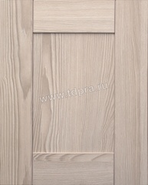 |  | 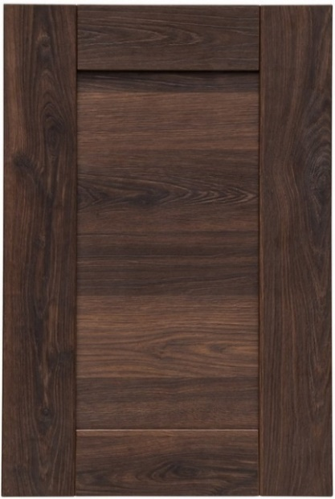

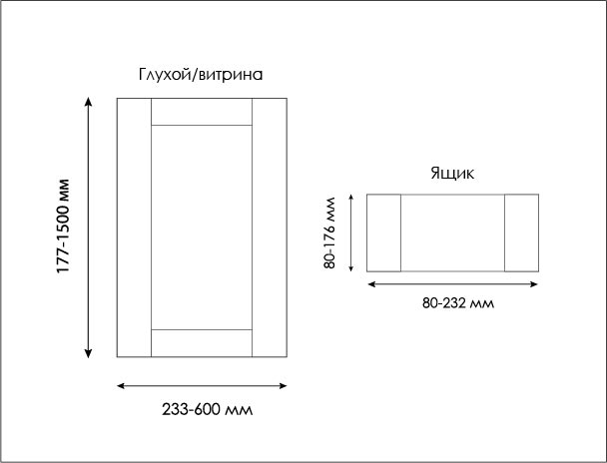
 | Срок производства: 15 рабочих дней

 | Пример заполнения бланка на следующей странице
 | № | Декор рамки | Тип (глухой/витрина/фальш-панель/тех.уголок) | Текстура вставки (Т1, Т2) | Декор стекла (только для фасада-витрины) | Высота, мм | Ширина, мм | Кол-во | Площадь фасада (кв.м.) | Примечания к заказу (присадка, импост)
 | 1 | EGGER Дуб Галифакс табак H1181 ST37 18мм | Глухой | Т1 |  | 300 | 650 | 6 | 1.17
 | 2 | EGGER Дуб Галифакс табак H1181 ST37 18мм | Витрина |  | Стекло прозрачное матовое "Лабиринт" 4мм | 300 | 600 | 2 | 0.36
 | 3 | EGGER Дуб Галифакс табак H1181 ST37 18мм | Фальш-панель |  |  | 300 | 600 | 1 | 0.18
 | 4 |  |  |  |  |  |  |  | 0.00
 | 5 |  |  |  |  |  |  |  | 0.00
 | 6 |  |  |  |  |  |  |  | 0.00
 | 7 |  |  |  |  |  |  |  | 0.00
 | 8 |  |  |  |  |  |  |  | 0.00
 | 9 |  |  |  |  |  |  |  | 0.00
 | 10 |  |  |  |  |  |  |  | 0.00
 | 11 |  |  |  |  |  |  |  | 0.00
 | 12 |  |  |  |  |  |  |  | 0.00 |  |  | Примеры фасадов с импостом:
 | 13 |  |  |  |  |  |  |  | 0.00
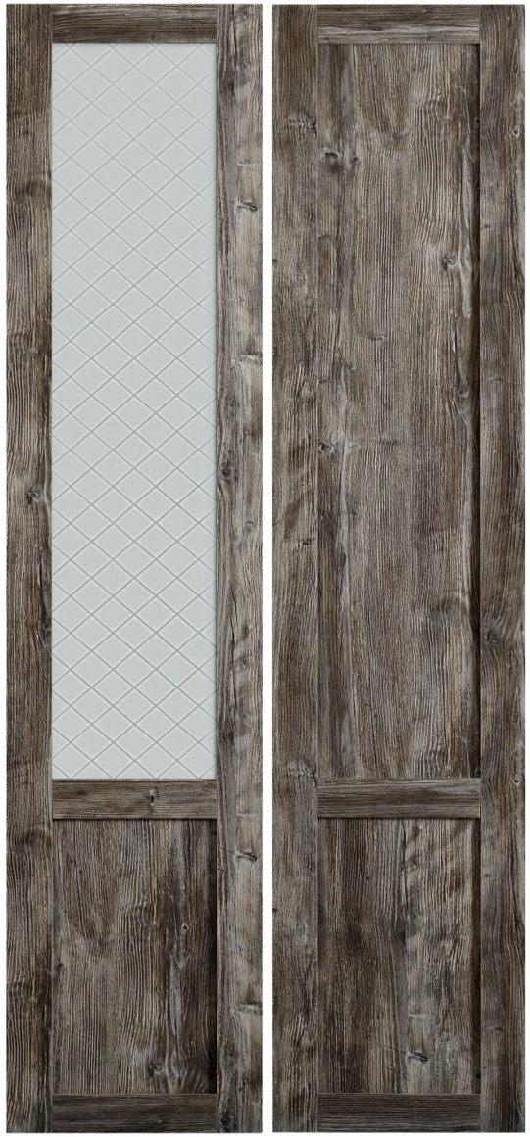
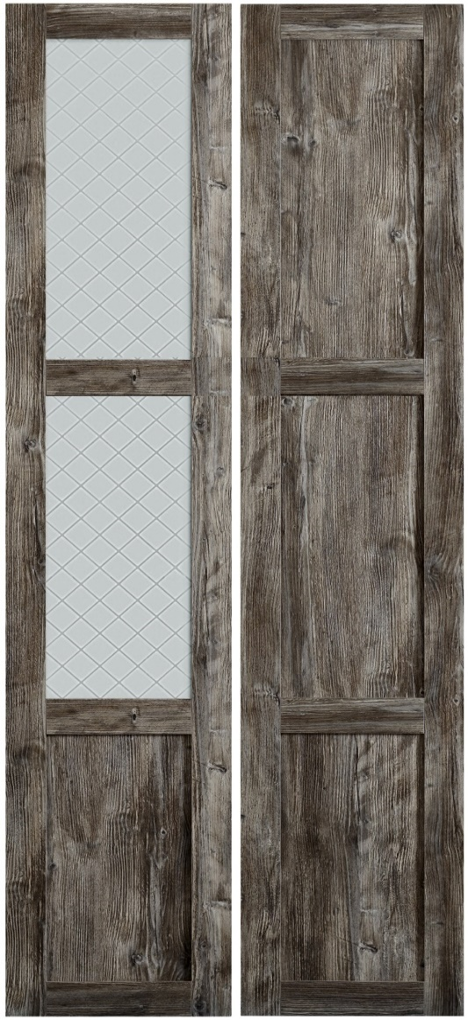
 | 14 |  |  |  |  |  |  |  | 0.00
 | 15 |  |  |  |  |  |  |  | 0.00
 | 16 |  |  |  |  |  |  |  | 0.00
 | 17 |  |  |  |  |  |  |  | 0.00
 | 18 |  |  |  |  |  |  |  | 0.00
 | 19 |  |  |  |  |  |  |  | 0.00
 | 20 |  |  |  |  |  |  |  | 0.00
 | 21 |  |  |  |  |  |  |  | 0.00
 | 22 |  |  |  |  |  |  |  | 0.00
 | 23 |  |  |  |  |  |  |  | 0.00
 | 24 |  |  |  |  |  |  |  | 0.00
 | 25 |  |  |  |  |  |  |  | 0.00
 |  |  |  |  |  |  |  | Итого: | 1.71
 |  | С наименованием материала, размерами деталей, сторонами, указанными для кромкооблицовки, согласен _______________________/_____________________
 |  |  |  |  |  | Итого глухих фасадов T1: |  |  | 1.17
 |  |  |  |  |  | Итого глухих фасадов Т2: |  |  | 0
 |  |  |  |  |  | Итого фасадов-витрин: |  |  | 0.36
 |  | Инструкцию по эксплуатации и гарантийным условиям получил ______________________/___________________ |  |  |  | Итого фальш-панелей: |  |  | 0.18

 |  |  |  |  |  | Упаковать заказ: да/нет

Пример заполнения бланка
 | Ассортимент 2019 |  |  | Типы фасадов |  |  |  | Варианты текстур
 | EGGER Дуб Галифакс белый H1176 ST37 18мм |  |  | Глухой |  |  |  | Т1
 | EGGER Дуб Галифакс натуральный H1180 ST37 18мм |  |  | Витрина |  |  |  | Т2
 | EGGER Дуб Галифакс табак H1181 ST37 18мм |  |  | Фальш-панель
 | EGGER Ясень Наварра H1250 ST36 18мм
 | SM'ART Chrysler Manhattan M021 19мм
 | SM'ART Cricket Club C005 19мм
 | SM'ART Platino Nirvana N001 19мм
 | SM'ART Rockfeller Manhattan M022 19мм
 | SM'ART Ski Club C007 19мм
 | SM'ART Zante Aniline A023 19мм
 | SM'ART Zinco Nirvana N004 19мм

 | Ассортимент стекол для витрин
 | Стекло прозрачное бронза 4мм
 | Стекло прозрачное серое 4мм
 | Стекло прозрачное матовое "Лабиринт" 4мм
 | Стекло прозрачное матовое "Клетка" 4мм
 | Стекло Extra Clear матовое 4мм
 | Стекло прозрачное матовое бронза 4мм

 | Пример заполнения производственного задания:

Дата заказа: |  | 2020-01-01
Ф.И.О. заказчика: |  | Иванов Иван Иванович
Компания: |  | ИП Иванов И.И.
Телефон: |  | 8-423-233-22-33

1. Заполните карточку с контактами. Если вы являетесь представителем компании-контрагента в нашей базе данных, укажите компанию (ООО или ИП).
2. Определитесь с направлением текстуры на фасадах, используя подсказки и картинки
3. Заполните бланк заказа: из раскрывающихся списков справа от нужной ячейки выберите декор фасада и направление текстуры на вставке (Т1 или Т2) Для декоров TSS Sm'art Urban и Nirvana вариант текстуры всегда T1
4. Колонка "Тип фасада" обязательна для заполнения
5. Если вам нужен фасад-витрина (со стеклом), выберите декор фасада и декор стекла, ячейку с текстурой оставьте пустой
6. Если вам нужны фальш-панели или тех.уголок, выберите декор фасада и укажите размер и количество. Остальные ячейки оставьте пустыми
7. Заполните размеры фасадов
8. Отправьте заказ на один из указанных адресов электронной почты. Если есть комментарии, напишите их в письме. Если нужна присадка, приложите файл со схемой в письме.

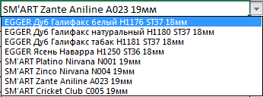
 | № | Декор рамки | Тип фасада (глухой/витрина/фальш-панель/тех.уголок) | Текстура вставки (Т1, Т2) | Декор стекла (только для фасада-витрины) | Высота, мм | Ширина, мм | Кол-во | Площадь фасада (кв.м.) | Присадка
 | 1 | EGGER Дуб Галифакс натуральный H1180 ST37 18мм | Глухой |  |  | 500 | 350 | 4 | 0.70
 | 2 | EGGER Ясень Наварра H1250 ST36 18мм | Глухой |  |  | 600 | 350 | 2 | 0.42
 | 3 | EGGER Ясень Наварра H1250 ST36 18мм | Фальш-панель |  |  | 800 | 150 | 1 | 0.12
 | 4 | EGGER Ясень Наварра H1250 ST36 18мм | Фальш-панель |  |  | 800 | 200 | 1 | 0.16
 | 5 | EGGER Ясень Наварра H1250 ST36 18мм | Технический уголок |  |  | 700 | 100 | 1 | 0.07
 | 6 | EGGER Ясень Наварра H1250 ST36 18мм | Технический уголок |  |  |  |  |  | 0.00
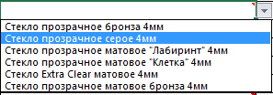
 | 7 |  | Технический уголок |  |  |  |  |  | 0.00
 | 8 |  | Витрина |  |  | 600 | 350 | 2 | 0.42
 | 9 |  | Витрина |  |  | 500 | 350 | 2 | 0.35
 | 10 |  |  |  |  |  |  |  | 0.00
 | 11 |  |  |  |  |  |  |  | 0.00
 | 12 |  |  |  |  |  |  |  | 0.00
 | 13 |  |  |  |  |  |  |  | 0.00
 | 14 |  |  |  |  |  |  |  | 0.00
 | 15 |  |  |  |  |  |  |  | 0.00
 | 16 |  |  |  |  |  |  |  | 0.00
 | 17 |  |  |  |  |  |  |  | 0.00
 | 18 |  |  |  |  |  |  |  | 0.00
 | 19 |  |  |  |  |  |  |  | 0.00
 | 20 |  |  |  |  |  |  |  | 0.00
 | 21 |  |  |  |  |  |  |  | 0.00
 | 22 |  |  |  |  |  |  |  | 0.00
 | 23 |  |  |  |  |  |  |  | 0.00
 | 24 |  |  |  |  |  |  |  | 0.00
 | 25 |  |  |  |  |  |  |  | 0.00
 |  |  |  |  |  |  |  | Итого: | 2.24

 |  |  |  |  |  | Итого глухих фасадов:
 |  |  |  |  |  | Итого фасадов-витрин:
 |  |  |  |  |  | Итого фальш-панелей:
 |  |  |  |  |  | Технические уголки:

